정답
1
품명 | 1분기 합계 | 1분기 평균 | 1분기 가중 평균
볼펜 | 393,600 | 131,200 | 102,048
만년필 | 3,168,520 | 1,056,173 | 1,036,436
CD-R | 1,854,360 | 618,120 | 634,542
DVD | 3,510,000 | 1,170,000 | 1,015,560
히스토그램
 | 빈도수 | 누적 %
3 | 21 | 35.00%
4 | 18 | 65.00%
5 | 10 | 81.67%
6 | 5 | 90.00%
2 | 4 | 96.67%
1 | 2 | 100.00%
기타 | 0 | 100.00%
형광펜 | 503,230 | 167,743 | 191,786
플러스펜 | 1,405,300 | 468,433 | 458,850
합계 | 10,835,010 | 3,611,670 | 3,439,222

2
계급 | 빈도수 | 누적 %
1 | 2 | 3.3% | 0~3.3
2 | 4 | 10.0% | 3.3~10
3 | 21 | 45.0% | 10~45
4 | 18 | 75.0% | 45~75
5 | 10 | 91.7% | 75~91.7
6 | 5 | 100.0% | 91.7~100
기타 | 0 | 100.0%

5등급

3
data1 |  | data2 |  | data3
평균 | 5.5 | 평균 | 3.8939 | 평균 | 7.1061
중앙값 | 5.5 | 중앙값 | 4 | 중앙값 | 7
최빈값 | 5 | 최빈값 | 3 | 최빈값 | 8

히스토그램
 | 빈도수
1 | 1
2 | 3
3 | 5
4 | 10
5 | 14
6 | 14
7 | 10
8 | 5
9 | 3
10 | 1
기타 | 0
히스토그램
 | 빈도수
1 | 7
2 | 10
3 | 13
4 | 13
5 | 10
6 | 6
7 | 4
8 | 2
9 | 1
10 | 0
기타 | 0
히스토그램
 | 빈도수
1 | 0
2 | 1
3 | 2
4 | 4
5 | 6
6 | 10
7 | 13
8 | 13
9 | 10
10 | 7
기타 | 0

중심위치의 측도 : 평균, 중앙값, 최빈값
분포의 형태 : 왜도, 첨도
히스토그램에 대해서 평균, 중앙값, 최빈값을 통해 설명한 답에 한해서 감점하지 않았습니다.

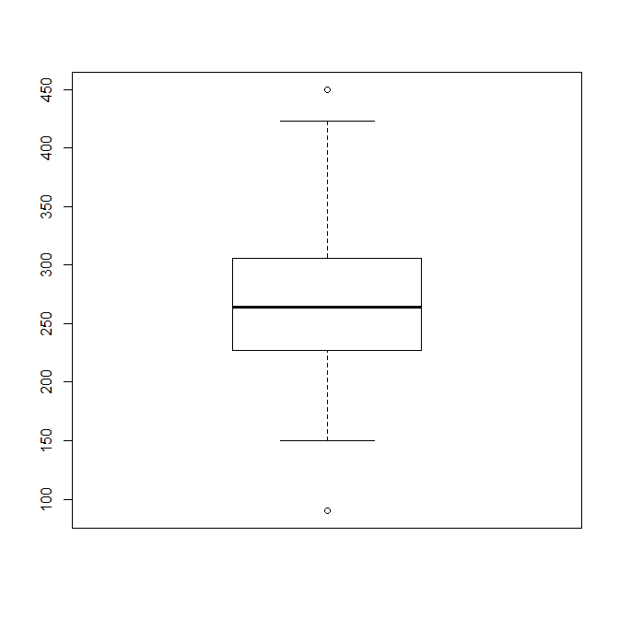

 |  |  |  | 450 |  | 이상치
4
 |  |  |  | 420 |  | IQR범위 내 최대값
Q1 | 227
Q2 | 264
Q3 | 306
IQR | 79
IQR*1.5 | 118.5 |  |  | 306 |  | Q3
Q3+IQR*1.5 | 424.5 | 420
Q1-IQR*1.5 | 108.5 | 150 |  | 264 |  | Q2
 |  |  |  | 227 |  | Q1

이상치 | 450
이상치 | 90
 |  |  |  | 150 |  | IQR범위 내 최소값

 |  |  |  | 90 |  | 이상치

5

0.033335181038
나이와 월급의 관계
 | 월급
27 | 247
41 | 390
55 | 507
49 | 364
56 | 468
34 | 286
38 | 377
43 | 312
51 | 468
47 | 468
41 | 364
50 | 442
36 | 286
20 | 195
47 | 390
42 | 377
40 | 403
52 | 429
33 | 338
50 | 377
44 | 442
26 | 273
40 | 325
28 | 312
53 | 416
49 | 377
52 | 481
41 | 312
31 | 325
39 | 325
46 | 442
56 | 455
24 | 208
80 | 234
73 | 286
75 | 338
70 | 312
82 | 234
66 | 442
74 | 325
61 | 455
68 | 325
57 | 494
83 | 247
73 | 325
85 | 221
63 | 403
78 | 286
67 | 377
74 | 299
...

표본상관계수는 직선의 관계를 볼 때 적합한 측도로서, 곡선의 관계에서는 적합하지 않습니다.
증가하다 감소, 비례에서 반비례 등 곡선의 관계를 설명하는 답안에 한해서 감점하지 않았습니다.
상관계수가 0에 가까워서 적합하지 않다는 답변은 '표본상관계수가 적합한 측도인가'를 파악하는 문제의 취지에 맞지 않아 감점하였습니다.

sheet2
히스토그램
등급
4 | 1
3 | 2 | 계급 | 빈도수 | 누적 % | 계급 | 빈도수 | 누적 %
4 | 3 | 1 | 2 | 3.33% | 3 | 21 | 35.00%
5 | 4 | 2 | 4 | 10.00% | 4 | 18 | 65.00%
3 | 5 | 3 | 21 | 45.00% | 5 | 10 | 81.67%
3 | 6 | 4 | 18 | 75.00% | 6 | 5 | 90.00%
4 |  | 5 | 10 | 91.67% | 2 | 4 | 96.67%
4 |  | 6 | 5 | 100.00% | 1 | 2 | 100.00%
2 |  | 기타 | 0 | 100.00% | 기타 | 0 | 100.00%
3
4
3
4
4
6
3
3
4
3
4
3
6
4
5
3
5
4
5
5
5
5
5
3
3
6
6
3
4
3
4
4
6
3
3
4
4
3
1
3
3
4
2
2
5
3
3
1
2
5
4

sheet3
Data1 | Data2 | Data3
1 | 1 | 10 | 1
2 | 1 | 10 | 2
히스토그램
2 | 1 | 10 | 3 |  | 계급 | 빈도수
2 | 1 | 10 | 4 |  | 1 | 1
3 | 1 | 10 | 5 |  | 2 | 3
3 | 1 | 10 | 6 |  | 3 | 5
3 | 1 | 10 | 7 |  | 4 | 10
3 | 2 | 9 | 8 |  | 5 | 14
3 | 2 | 9 | 9 |  | 6 | 14
4 | 2 | 9 | 10 |  | 7 | 10
4 | 2 | 9 |  |  | 8 | 5
4 | 2 | 9 |  |  | 9 | 3
4 | 2 | 9 |  |  | 10 | 1
4 | 2 | 9 |  |  | 기타 | 0
4 | 2 | 9
4 | 2 | 9
4 | 2 | 9
히스토그램
4 | 3 | 8 |  |  | 계급 | 빈도수
4 | 3 | 8 |  |  | 1 | 7
5 | 3 | 8 |  |  | 2 | 10
5 | 3 | 8 |  |  | 3 | 13
5 | 3 | 8 |  |  | 4 | 13
5 | 3 | 8 |  |  | 5 | 10
5 | 3 | 8 |  |  | 6 | 6
5 | 3 | 8 |  |  | 7 | 4
5 | 3 | 8 |  |  | 8 | 2
5 | 3 | 8 |  |  | 9 | 1
5 | 3 | 8 |  |  | 10 | 0
5 | 3 | 8 |  |  | 기타 | 0
5 | 3 | 8
5 | 4 | 7 |  |  | 계급 | 계급 | 빈도수
히스토그램
5 | 4 | 7 |  |  | 1 | 1 | 0
5 | 4 | 7 |  |  | 2 | 2 | 1
6 | 4 | 7 |  |  | 3 | 3 | 2
6 | 4 | 7 |  |  | 4 | 4 | 4
6 | 4 | 7 |  |  | 5 | 5 | 6
6 | 4 | 7 |  |  | 6 | 6 | 10
6 | 4 | 7 |  |  | 7 | 7 | 13
6 | 4 | 7 |  |  | 8 | 8 | 13
6 | 4 | 7 |  |  | 9 | 9 | 10
6 | 4 | 7 |  |  | 10 | 10 | 7
6 | 4 | 7 |  |  | 기타 | 기타 | 0
6 | 4 | 7
6 | 5 | 6
6 | 5 | 6
6 | 5 | 6
6 | 5 | 6
7 | 5 | 6 | Column1 |  | Column1 |  | Column1
7 | 5 | 6
7 | 5 | 6 | 평균 | 5.5 | 평균 | 3.8939393939 | 평균 | 7.1060606061
7 | 5 | 6 | 표준 오차 | 0.23078865497 | 표준 오차 | 0.23763479833 | 표준 오차 | 0.23763479833
7 | 5 | 6 | 중앙값 | 5.5 | 중앙값 | 4 | 중앙값 | 7
7 | 5 | 6 | 최빈값 | 5 | 최빈값 | 3 | 최빈값 | 8
7 | 6 | 5 | 표준 편차 | 1.8749358963 | 표준 편차 | 1.9305542279 | 표준 편차 | 1.9305542279
7 | 6 | 5 | 분산 | 3.5153846154 | 분산 | 3.727039627 | 분산 | 3.727039627
7 | 6 | 5 | 첨도 | -0.12057925651 | 첨도 | -0.25087802579 | 첨도 | -0.25087802579
7 | 6 | 5 | 왜도 | -2.8182584471E-17 | 왜도 | 0.47221998475 | 왜도 | -0.47221998475
8 | 6 | 5 | 범위 | 9 | 범위 | 8 | 범위 | 8
8 | 6 | 5 | 최소값 | 1 | 최소값 | 1 | 최소값 | 2
8 | 7 | 4 | 최대값 | 10 | 최대값 | 9 | 최대값 | 10
8 | 7 | 4 | 합 | 363 | 합 | 257 | 합 | 469
8 | 7 | 4 | 관측수 | 66 | 관측수 | 66 | 관측수 | 66
9 | 7 | 4
9 | 8 | 3
9 | 8 | 3
10 | 9 | 2

sheet5
나이 | 월급
27 | 247 | 0.033335181038
41 | 390
55 | 507
나이와 월급의 관계
49 | 364
56 | 468
34 | 286
38 | 377
43 | 312
51 | 468
47 | 468
41 | 364
50 | 442
36 | 286
20 | 195
47 | 390
42 | 377
40 | 403
52 | 429
33 | 338
50 | 377
44 | 442
26 | 273
40 | 325
28 | 312
53 | 416
49 | 377
52 | 481
41 | 312
31 | 325
39 | 325
46 | 442
56 | 455
24 | 208
80 | 234
73 | 286
75 | 338
70 | 312
82 | 234
66 | 442
74 | 325
61 | 455
68 | 325
57 | 494
83 | 247
73 | 325
85 | 221
63 | 403
78 | 286
67 | 377
74 | 299
63 | 429
71 | 364
79 | 338
62 | 377
58 | 442
63 | 468
64 | 442
66 | 403
60 | 429

